Minimos Cuadrados
x | y | x4 | x3 | x2 | x2 * ln(x) | x * ln(x) | ln(x) ^ 2 | x2 * y | x * y | ln(x) * y
1 | 1.5 | 1 | 1 | 1 | 0 | 0 | 0 | 1.5 | 1.5 | 0
1.5 | 2.6 | 5.0625 | 3.375 | 2.25 | 0.91229649324 | 0.60819766216 | 0.16440195389 | 5.85 | 3.9 | 1.0542092811
1.6 | 3 | 6.5536 | 4.096 | 2.56 | 1.2032092909 | 0.75200580679 | 0.2209034115 | 7.68 | 4.8 | 1.4100108877
1.8 | 4 | 10.4976 | 5.832 | 3.24 | 1.9044287943 | 1.0580159968 | 0.34549316344 | 12.96 | 7.2 | 2.3511466596
2 | 3.2 | 16 | 8 | 4 | 2.7725887222 | 1.3862943611 | 0.48045301392 | 12.8 | 6.4 | 2.2180709778

7.9 | 14.3 | 39.1137 | 22.303 | 13.05 | 6.7925233006 | 3.8045138269 | 1.2112515428 | 40.79 | 23.8 | 7.0334378062

x | y | f1(x) | s1 | f2(x) | s2 | f3(x) | s3
1 | 1.5 | 1.44336 | 0.0032080896 | 1.9331 | 0.18757561 | 6.5778903576 | 25.784970484 |  |  |  | x2 | x | ln(x) | incognitas | y
1.5 | 2.6 | 2.9088019596 | 0.095358650278 | 2.570125 | 0.000892515625 | 8.7036816627 | 37.254929839 |  |  | x2 | 39.1137 | 22.303 | 6.7925233006 | c1 | 40.79
1.6 | 3 | 3.0891217615 | 0.0079426883759 | 2.77478 | 0.0507240484 | 9.1330193705 | 37.613926599 |  |  | x | 22.303 | 13.05 | 3.8045138269 | c2 | 23.8
1.8 | 4 | 3.3554902498 | 0.41539281811 | 3.26134 | 0.5456185956 | 9.9974666229 | 35.969605893 |  |  | ln(x) | 6.7925233006 | 3.8045138269 | 1.2112515428 | c3 | 7.0334378062
2 | 3.2 | 3.505433431 | 0.093289580774 | 3.8509 | 0.42367081 | 10.871110227 | 58.845932122 |  |  |  |  |  |  | c4
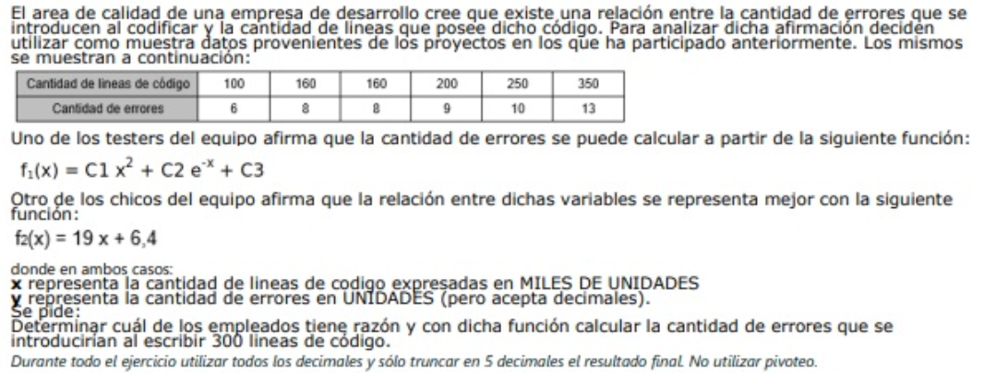

7.9 | 14.3 | 14.302207402 | 0.61519182714 | 14.390245 | 1.2084815796 | 45.283168241 | 195.46936494

 |  | -0.9093
 |  | 2.35266
 |  | 3.5163 |  |  | 11.61939

Ec.Diferencial
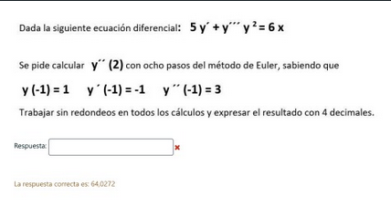
xf -------> | 0.5 | xi -------------> | 0

Para los ejercicios |  | xf - xi ---------> | 0.5 | 0.25 | <--------h |  | y'=z
que estan en la captura |  | cant pasos ---> | 2 |  |  |  | y''=w
solo cambiar la h |  |  |  |  |  |  | y'''= (6x - 5z)/y^2

Euler |  |  |  |  |  |  | xm+h | ym+h*f() | zm+h*g() | wm+h*h()
xm | ym | zm | wm | f(xm,ym,zm, wm) | g(xm,ym,zm, wm) | h(xm, ym, zm, wm) | xm+1 | ym+1 | zm+1 | wm+1
-1 | 4 | 12 | -5 | 12 | -5 | -0.1 | -0.75 | 7 | 10.75 | -5.025
-0.75 | 7 | 10.75 | -5.025 | 10.75 | -5.025 | -0.4976744186 | -0.5 | 9.6875 | 9.49375 | -5.1494186047
-0.5 | 9.6875 | 9.49375 | -5.1494186047 | 9.49375 | -5.1494186047 | -0.77785549704 | -0.25 | 12.0609375 | 8.2063953488 | -5.3438824789
-0.25 | 12.0609375 | 8.2063953488 | -5.3438824789 | 8.2063953488 | -5.3438824789 | -0.64258550128 | 0 | 14.112536337 | 6.8704247291 | -5.5045288542
0 | 14.112536337 | 6.8704247291 | -5.5045288542 | 6.8704247291 | -5.5045288542 | 0.29110281807 | 0.25 | 15.830142519 | 5.4942925156 | -5.4317531497
0.25 | 15.830142519 | 5.4942925156 | -5.4317531497 | 5.4942925156 | -5.4317531497 | 2.6445025576 | 0.5 | 17.203715648 | 4.1363542281 | -4.7706275103
0.5 | 17.203715648 | 4.1363542281 | -4.7706275103 | 4.1363542281 | -4.7706275103 | 7.6388001289 | 0.75 | 18.237804205 | 2.9436973505 | -2.8609274781
0.75 | 18.237804205 | 2.9436973505 | -2.8609274781 | 2.9436973505 | -2.8609274781 | 17.628383341 | 1 | 18.973728543 | 2.228465481 | 1.5461683572
1 | 18.973728543 | 2.228465481 | 1.5461683572 | 2.228465481 | 1.5461683572 | 33.206920006 | 1.25 | 19.530844913 | 2.6150075703 | 9.8478983587
1.25 | 19.530844913 | 2.6150075703 | 9.8478983587 | 2.6150075703 | 9.8478983587 | 37.232578927 | 1.5 | 20.184596806 | 5.07698216 | 19.156043091
 |  |  |  | y' = -0,053 y + 0,089 xy |  | z'= 1,027 z - 25,095 z/y
 | Euler mejorado |  |  |  | 1* | 2* | 3*
xm | ym | zm | y(xm,ym,zm) | g(xm,ym,zm) | xm+1 | ym+h*f() | zm+h*g() | f(1*,2*,3*) | g(1*,2*,3*) | ym+1 | zm+1
0 | 5 | 8 | 63 | 16.5 | 0.25 | 20.75 | 12.125 | 134.5 | 49.6875 | 29.6875 | 16.2734375
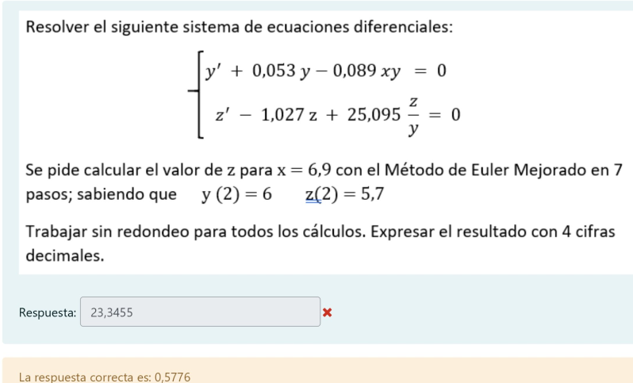
0.25 | 29.6875 | 16.2734375 | 186.203125 | 69.63671875 | 0.5 | 76.23828125 | 33.682617188 | 429.81054688 | 171.06787109 | 106.68920898 | 46.36151123
0.5 | 106.68920898 | 46.36151123 | 597.23669434 | 238.30917358 | 0.75 | 255.99838257 | 105.93880463 | 1402.1279755 | 566.34116745 | 356.60979271 | 146.94280386
0.75 | 356.60979271 | 146.94280386 | 1949.9862013 | 788.06598735 | 1 | 844.10634303 | 343.9593007 | 4594.0748333 | 1861.1923364 | 1174.617422 | 478.10009433
1 | 1174.617422 | 478.10009433 | 6390.4528321 | 2589.2848912 | 1.25 | 2772.23063 | 1125.4213171 | 15066.719793 | 6107.7969187 | 3856.7640002 | 1565.2353206
1.25 | 3856.7640002 | 1565.2353206 | 20959.203924 | 8496.7706606 | 1.5 | 9096.5649811 | 3689.4279857 | 49423.262858 | 20038.093955 | 12654.572348 | 5132.0933975
1.5 | 12654.572348 | 5132.0933975 | 68753.277429 | 27875.441394 | 1.75 | 29842.891705 | 12100.953746 | 162130.89759 | 65736.135283 | 41515.094225 | 16833.540482
1.75 | 41515.094225 | 16833.540482 | 225543.02557 | 91446.833692 | 2 | 97900.850618 | 39695.248905 | 531870.04528 | 215648.82569 | 136191.72808 | 55220.497905
2 | 136191.72808 | 55220.497905 | 739894.17168 | 299993.20512 | 2.25 | 321165.271 | 130218.79918 | 1744804.1081 | 707439.06659 | 446779.01305 | 181149.53187
2.25 | 446779.01305 | 181149.53187 | 2427229.7304 | 984131.91704 | 2.5 | 1053586.4456 | 427182.51113 | 5723849.4037 | 2320762.8969 | 1465663.9048 | 594261.38361
2.5 | 1465663.9048 | 594261.38361 | 7962555.0161 | 3228457.2514 | 2.75 | 3456302.6588 | 1401375.6965 | 18777156.655 | 7613291.5409 | 4808127.8637 | 1949479.9827

 |  |  |  |  | y' = (-0,8y -xz + 20)/2 |  | z' = (1/10 zy - 4/3 x^2) * 3
 | Runge Kutta sup
xm | ym | zm | k1 | l1 | xm+h/2 | ym+h/2*k1 | zm+h/2*l1 | k2 | l2 | xm+h/2 | ym+h/2*k2 | zm+h/2*l2 | k3 | l3 | xm + h | ym+h*k3 | zm+h*l3 | k4 | l4 | ym+1 | zm+1
0 | 4 | 6 | 5.32 | -12 | 0.125 | 4.665 | 4.5 | 7.1227445 | -8.52375 | 0.125 | 4.8903430625 | 4.93453125 | 7.3287583241 | -11.662800665 | 0.25 | 5.832189581 | 3.0842998337 | 7.9935135815 | -4.113221355 | 5.7590216346 | 3.6464032214
0.25 | 5.7590216346 | 3.6464032214 | 8.3981290198 | -7.1247150407 | 0.375 | 6.8087877621 | 2.7558138414 | 9.0274823873 | -2.5450015576 | 0.375 | 6.887456933 | 3.3282780268 | 9.6930540402 | -6.7046215703 | 0.5 | 8.1822851446 | 1.9702478289 | 9.2943675471 | 3.3788704585 | 8.0562536938 | 2.7195244365
0.5 | 8.0562536938 | 2.7195244365 | 10.377351126 | -2.4091787873 | 0.625 | 9.3534225846 | 2.4183770881 | 11.284187321 | 1.0986471258 | 0.625 | 9.466777109 | 2.8568553273 | 12.149001115 | -3.3264626158 | 0.75 | 11.093503973 | 1.8879087826 | 11.709111369 | 7.9314764203 | 10.929288667 | 2.7639688804
0.75 | 10.929288667 | 2.7639688804 | 13.607916996 | -1.333213762 | 0.875 | 12.630278292 | 2.5973171602 | 15.00843614 | 2.1639114544 | 0.875 | 12.805343185 | 3.0344578122 | 16.244988039 | -3.8885236658 | 1 | 14.990535677 | 1.791837964 | 14.86983709 | 15.139389074 | 14.720313769 | 3.1955085008
1 | 14.720313769 | 3.1955085008 | 18.920278252 | -5.038887784 | 1.125 | 17.085348551 | 2.5656475278 | 19.497243108 | 6.1337677294 | 1.125 | 17.157469158 | 3.962229467 | 24.260099409 | -18.013079876 | 1.25 | 20.785338622 | -1.3077614681 | 8.7365005268 | 86.057264951 | 19.519124762 | 5.5813315372
1.25 | 19.519124762 | 5.5813315372 | 33.549917894 | -50.06770661 | 1.375 | 23.712864498 | -0.67713178909 | 13.452830224 | 84.775484362 | 1.375 | 21.20072854 | 16.178267082 | 80.724769527 | -274.27229866 | 1.5 | 39.700317143 | -62.986743127 | -246.91804044 | 2580.093678 | 18.476919635 | 95.207679152



Euler | 2 ecuacione

xi | 0
yi | 0
zi | 0
xf | 0
pasos | 1
h | 0

xm | ym | zm | f(xm,ym,zm) | g(xm,ym,zm) | xm+1 | ym+1 | zm+1
0 | 0 | 0 |  |  | 0 | 0 | 0
0 | 0 | 0 |  |  | 0 | 0 | 0
0 | 0 | 0 |  |  | 0 | 0 | 0
0 | 0 | 0 |  |  | 0 | 0 | 0
0 | 0 | 0 |  |  | 0 | 0 | 0
0 | 0 | 0 |  |  | 0 | 0 | 0
0 | 0 | 0 |  |  | 0 | 0 | 0
0 | 0 | 0 |  |  | 0 | 0 | 0
0 | 0 | 0 |  |  | 0 | 0 | 0
0 | 0 | 0 |  |  | 0 | 0 | 0
0 | 0 | 0 |  |  | 0 | 0 | 0
0 | 0 | 0 |  |  | 0 | 0 | 0
0 | 0 | 0 |  |  | 0 | 0 | 0
0 | 0 | 0 |  |  | 0 | 0 | 0
0 | 0 | 0 |  |  | 0 | 0 | 0
0 | 0 | 0 |  |  | 0 | 0 | 0

Newton-Raphson
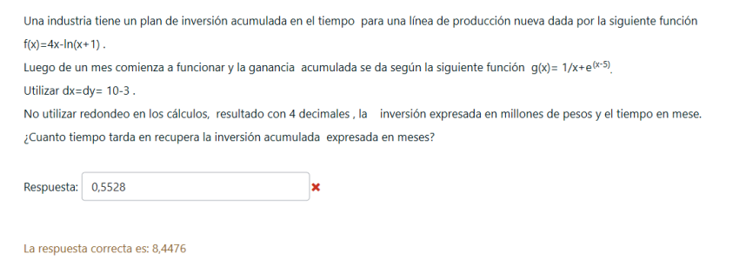
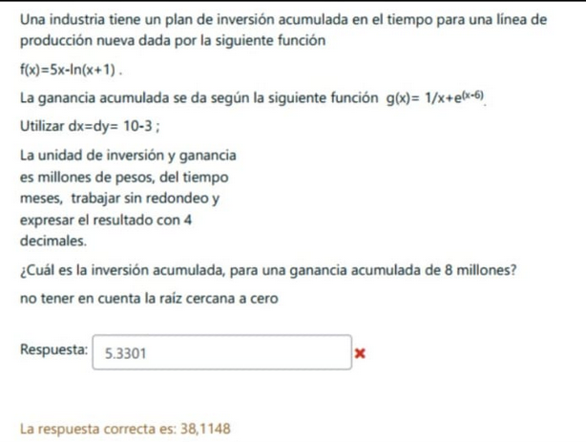
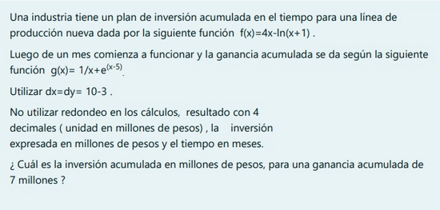

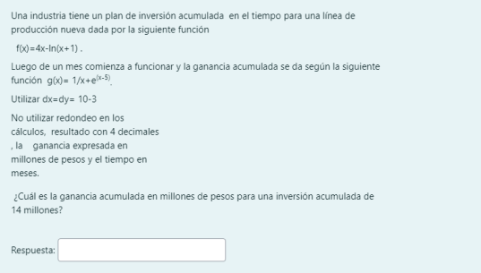

 |  |  |  | Hacer g(x) - 7 = 0
 |  |  |  | Encontrar la raiz lejos de 0
Hacer gx-fx = 0 |  |  |  | valuar esa raiz en f(x)
buscar la segunda raiz |  |  |  | Raiz = 6,9250654047507
Raiz es = 8,4476500521934 |  |  |  | 25.630231046
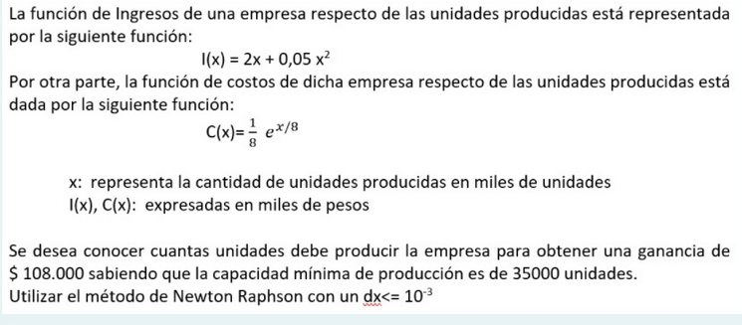
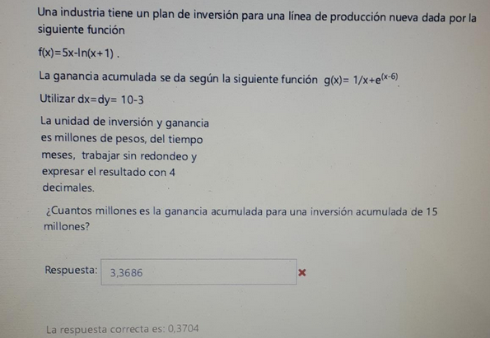
 |  |  |  |  |  |  | hacer f(x) - 14
 |  |  |  |  |  |  | encontrar la raiz
 |  |  |  |  |  |  | raiz = 3,8971641090804
 |  |  |  |  |  |  | valuar esa raiz en g(x)
 |  |  |  |  |  |  | 0.58852527606
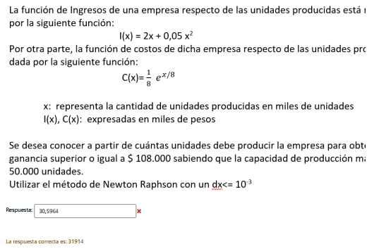
 |  | Hacer g(x) - 8 = 0
 |  | Encontrar la raiz en geogebra
 |  | Valuar esa raiz en f(x)

 |  | RAIZ = 8,0638188098105
 |  | 38.114803516
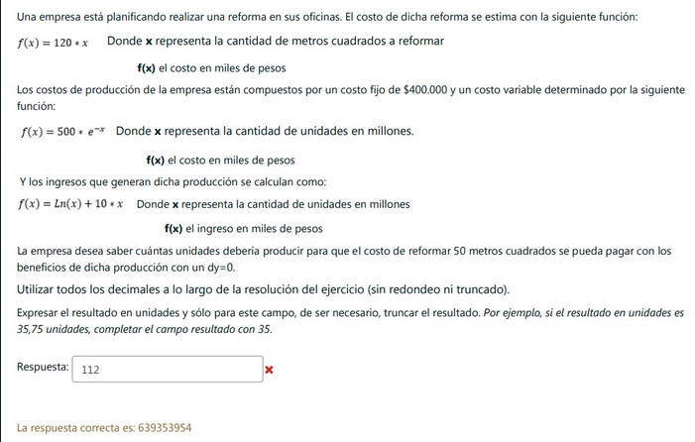

Hacer l(x) - c(x) = 108
Las unidades son miles por eso 108
Buscar la raiz por encima de 35
la raiz es 58,013 | 58013
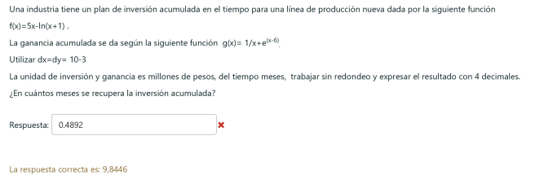
 |  |  |  | f(x) = 15 y sacar la raiz
 |  |  |  | Raiz = 3,2913188205167
 |  |  |  | Valuar la raiz en g(x)
 |  |  |  | g(3,2913188205167) |  |  | Hacer l(x) - c(x) = 108
 |  |  |  | 0.37045419019 |  |  | Las unidades son miles por eso 108
 |  |  |  |  |  |  | Buscar la raiz por debajo de 50
 |  |  |  |  |  |  | la raiz es 31,9136839
 |  |  |  |  |  |  | como te pide en miles la multiplicas por 1000
 |  |  |  |  |  |  | 31913
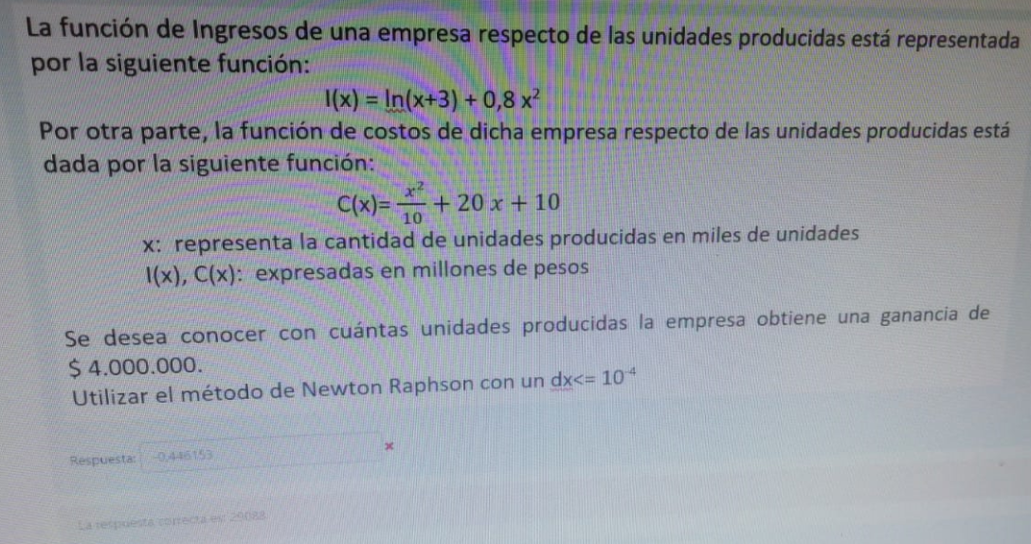

hacer g(x) - f(x) = 0
buscar la segunda raiz en geogebra |  | hacer f(50) osea f(50) = 120 * 50 | es 6000
Raiz = 9.84454667 |  | Ln(x) + 10x - 500 *e^-x -400 = 6000
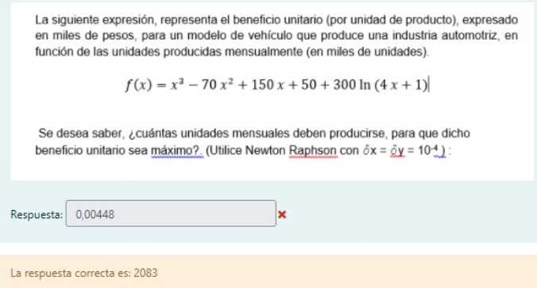
 |  | poner ecuacion en geogebra
 |  | y encontrar la raiz
 |  | Raiz = 639,3539538596826
 |  | 639353953.86
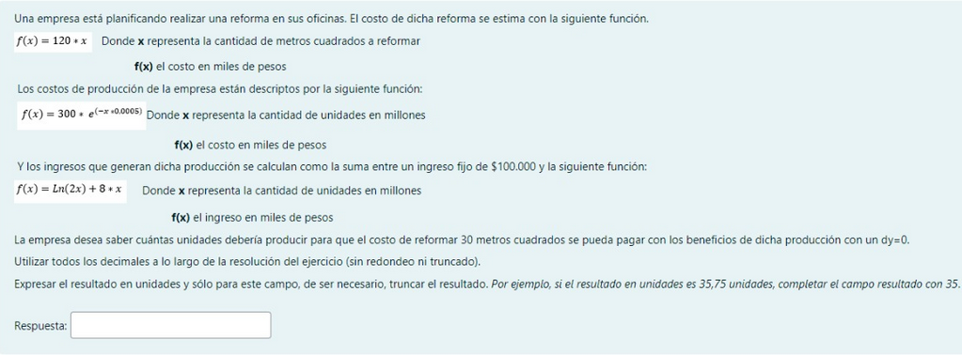

poner la funcion en geogebra
encontrar el maximo a partir de 700
maximo = 2,08292588
2082.9
es 2083 pero bueno esta ahí |  |  |  |  | Hacer l(x) - c(x) - 4 = 0 | 4 porque esta en millones
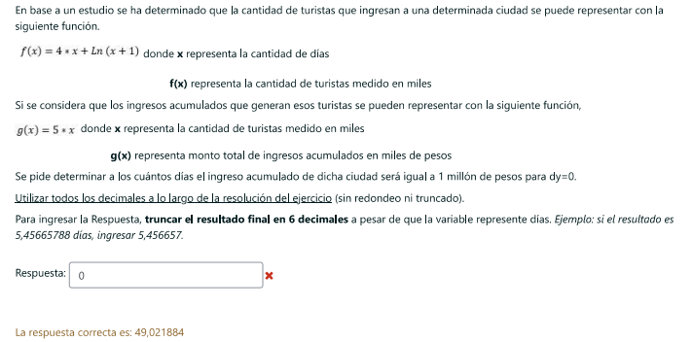
 |  | valuar 30 en f(x) |  |  | buscar raiz en geogebra
 |  | osea f(30) = 120 * 30 | es 3600 |  | Raiz = 29,088
 |  | ln(2x)+8x-300*e^(-0,0005x) -3500 | 3500 por los 100 de ingreso fijo |  | 29088
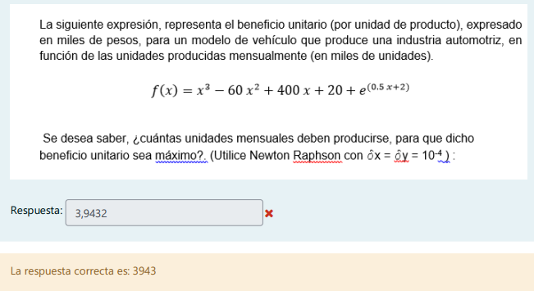
 |  | buscar la raiz en geogebra
 |  | raiz = 466,3458630473066 y multiplicar por 1 millon
 |  | 466345863.05
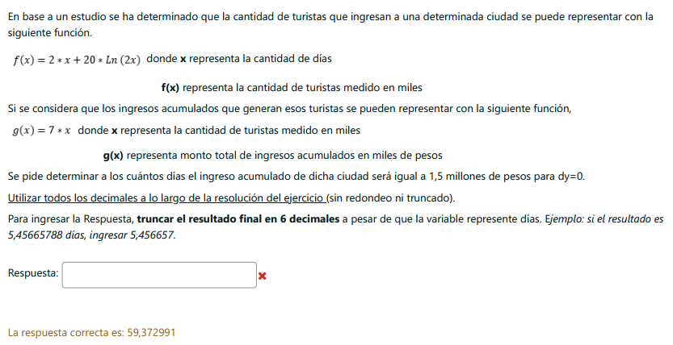

hacer g(x) = 1000 | esta en miles asi que hacer 1 millon / 1000
sacar la raiz en geogebra
raiz = 200 |  |  |  |  | Poner la funcion en el geogebra
hacer f(x) = raiz |  |  |  |  | buscar el maximo y multiplicarlo por 1000
raiz = 49,0218852031163 |  |  |  |  | maximo = 3,94316590
 |  |  |  |  | 3943

 |  | hacer g(x) = 1500
 |  | sacar la raiz
 |  | raiz = 214,2857142857143
 |  | hacer f(x) = raiz
 |  | raiz = 59,372991

